管理系统
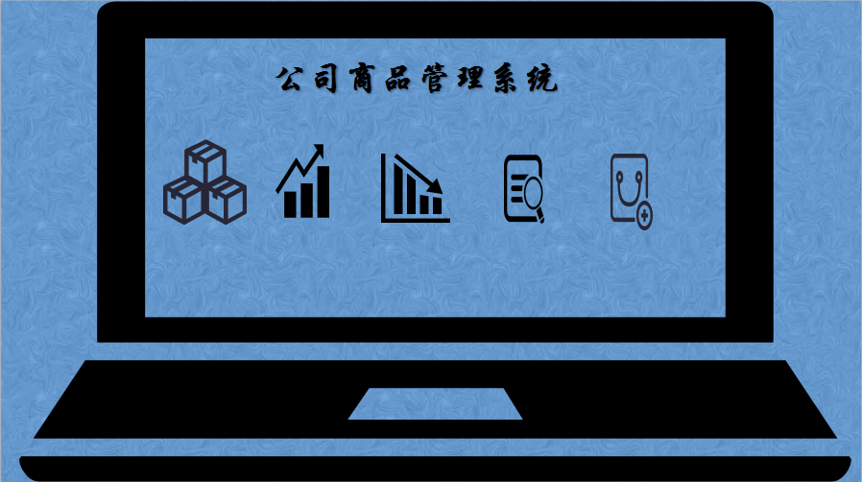

商品资料
入库明细
出库明细
库存查询
入库单

出库单
 | 出 库 单

白联：存根 红联：仓管 黄联：提货人 黄联：财务
收货单位： |  |  |  |  |  | NO.201700888

商品名 | 规格/型号 | 数量 | 单价 | 单位 | 金额 | 备注 | 代码
长虹电风扇 | C002345 | 3 | 100 | 台 | 300 |  | 001

 |  | 3 | 100 |  | 300

提货人： |  |  | 仓管： |  |  | 2018-10-31

入库单
 | 入 库 单

白联：存根 红联：仓管 黄联：送货人 黄联：财务
送货单位： |  |  |  |  |  | NO.201700888

商品名 | 规格/型号 | 数量 | 单价 | 单位 | 金额 | 备注 | 代码
长虹电风扇 | C002345 | 3 | 100 | 台 | 300 |  | 001

 |  | 3 | 100 |  | 300

送货人： |  |  | 仓管： |  |  | 2018-10-31

